제안서
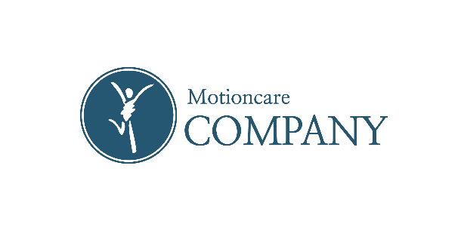

 |  |  | 우키 홈슈로스바

브랜드 소개

우키는 아이들이 머무는 공간을 더 따뜻하고 안전하게 만들고자 태어났습니다. 단순히 예쁜 가구가 아닌, 아이의 몸과 마음을 생각하는 브랜드입니다. 특히, 우키의 모든 제품은 물리치료사 출신 전문가가 직접 설계하고, 직접 제작합니다. 아이들의 성장 발달을 깊이 이해하는 전문가의 손길로 만들어지기에, 제품 하나하나에는 안전성·기능성·감성 디자인이 동시에 담겨 있습니다. 맑고 건강한 원목, 아이의 손길에 닿아도 안심되는 친환경 소재, 라운딩 처리된 모서리와 공간을 빛내는 따뜻한 디자인. 이 모든 것이 모여, 우키의 제품은 단순한 가구를 넘어 *아이의 성장 여정을 함께하는 “작은 동반자”*가 됩니다. 우키는 오늘도 아이들의 웃음을 지켜주는 가장 안전하고 따뜻한 공간을 꿈꿉니다. | 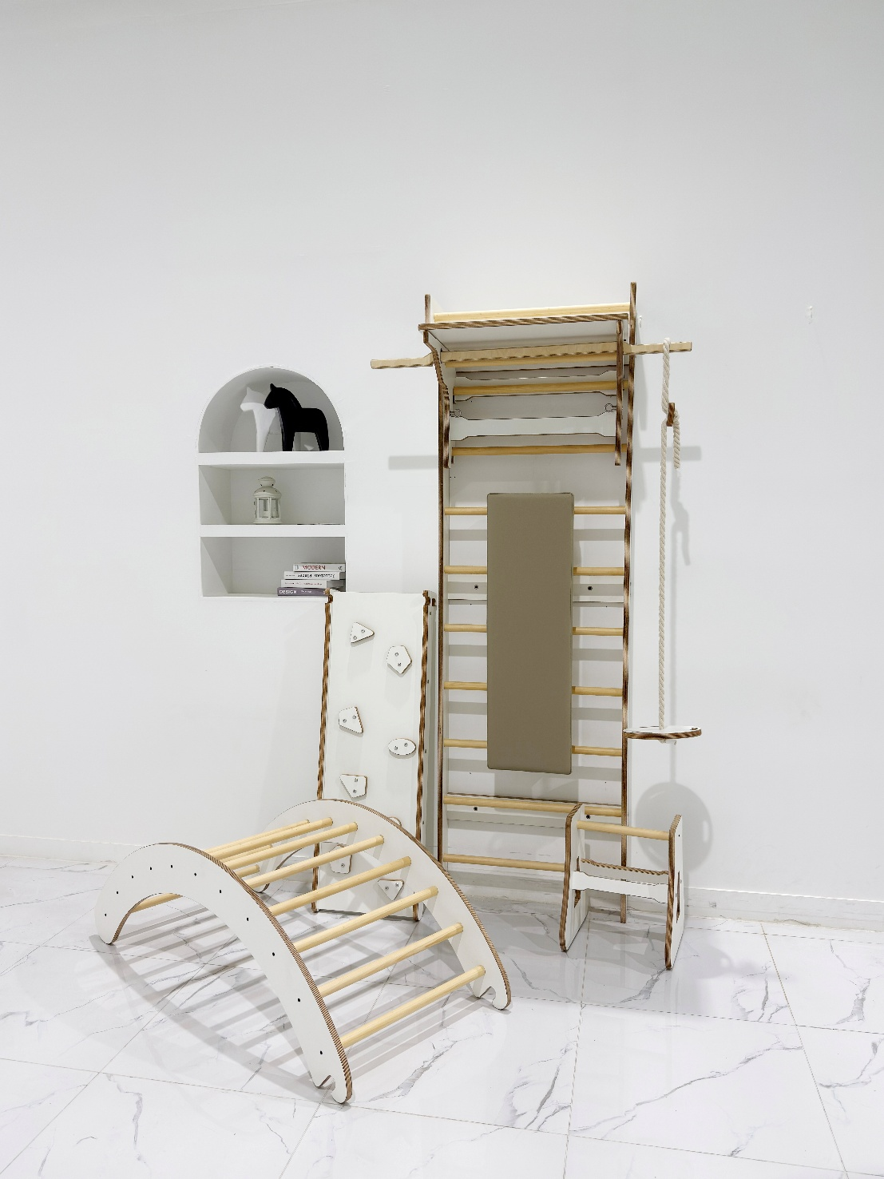 |  | 상품 특장점 1.물리치료사 출신 전문가 설계 - 단순한 운동기구가 아니라, 전문가의 재활·운동 지식을 담아 설계되어 안전성과 기능성을 모두 갖췄습니다. 2.안전한 밀착형 구조 - 벽과 밀착되도록 제작해 흔들림이나 불안정함을 최소화, - 아이부터 성인까지 누구나 안심하고 사용할 수 있습니다. 3.친환경 고급 원목 사용 - EO 등급 친환경 자재와 무해한 마감재를 사용해 안전하고 건강한 실내 환경을 지켜줍니다. 4.공간과 어우러지는 디자인 - 심플하면서도 따뜻한 원목 질감으로, 운동기구가 아닌 인테리어 가구처럼 자연스럽게 공간에 녹아듭니다. 5.전 공정 직접 제작 - 전문가가 직접 설계·제작·검수까지 참여해, - 대량생산 제품과는 차별화된 섬세한 완성도와 내구성을 자랑합니다. 6.온 가족을 위한 활용성 - 필라테스, 스트레칭, 재활 운동, 아이들의 성장 발달 운동까지 - 하나의 기구로 다양한 운동을 소화할 수 있어 가정에서도 충분한 운동 환경을 제공합니다.

 | 가격
 | ※ 견적서 시트 확인

 | 기본 정보

 | 구성 | 바디,핸디바,밸런스바,데스크탑,벤치,벤치스탠드,2in1슬라이드,원형그네
 | 컬러 | 내추럴,화이트

